2023_02_data
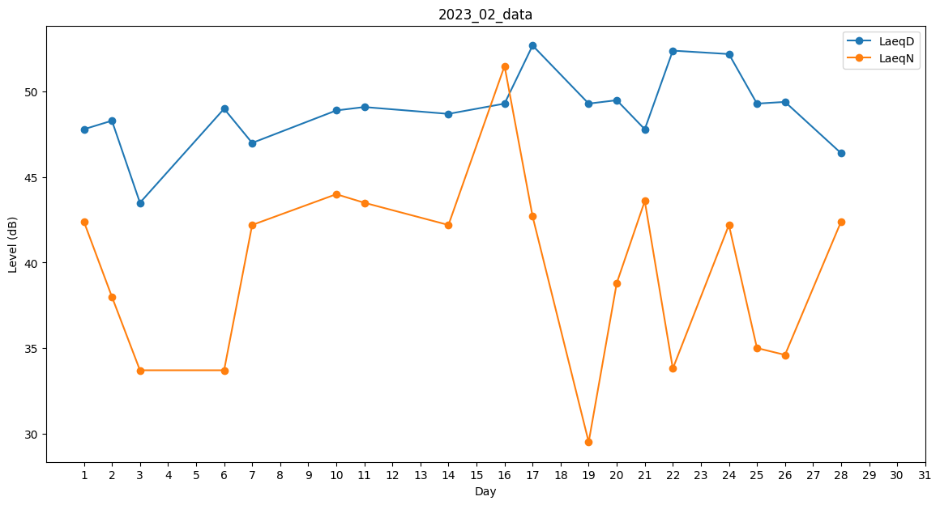
Day | LaeqD | LaeqN
1 | 47.8 | 42.4
2 | 48.3 | 38
3 | 43.5 | 33.7
4 | 49.2 | 0
5 | 49.7 | 0
6 | 49 | 33.7
7 | 47 | 42.2
8 | 0 | 0
9 | 0 | 29.5
10 | 48.9 | 44
11 | 49.1 | 43.5
12 | 50.1 | 0
13 | 48.7 | 0
14 | 48.7 | 42.2
15 | 51 | 0
16 | 49.3 | 51.5
17 | 52.7 | 42.7
18 | 49.5 | 0
19 | 49.3 | 29.5
20 | 49.5 | 38.8
21 | 47.8 | 43.6
22 | 52.4 | 33.8
23 | 0 | 31.7
24 | 52.2 | 42.2
25 | 49.3 | 35
26 | 49.4 | 34.6
27 | 49.2 | 0
28 | 46.4 | 42.4

